Шкафы CITY
 |  |  |  |  |  | Кол-во, шт.
DIN-реечные кронштейны
PCAM | Наименование | Ширина шкафа, мм | Глубина до двери, мм
PCAM_0143_000_08-06 | Кронштейн | 400 | 100
PCAM_0143_000_08-13 | Кронштейн | 400 | 205
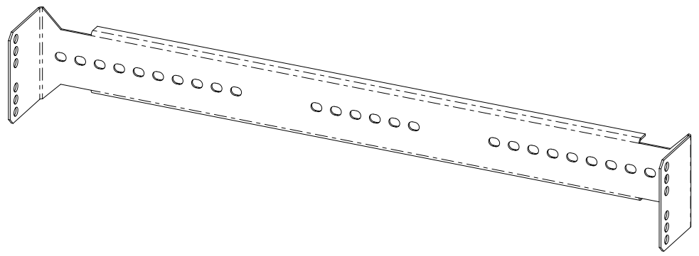
PCAM_0143_000_08-09 | Кронштейн | 500 | 100
PCAM_0143_000_08-05 | Кронштейн | 500 | 130
PCAM_0143_000_08-11 | Кронштейн | 500 | 160
PCAM_0143_000_08-12 | Кронштейн | 500 | 265
PCAM_0143_000_08-07 | Кронштейн | 550 | 205
PCAM_0143_000_08 | Кронштейн | 600 | 100
PCAM_0143_000_08-02 | Кронштейн | 600 | 130
PCAM_0143_000_08-01 | Кронштейн | 600 | 205
PCAM_0143_000_08-14 | Кронштейн | 700 | 100
PCAM_0143_000_08-10 | Кронштейн | 700 | 130
PCAM_0143_000_08-15 | Кронштейн | 800 | 75
PCAM_0143_000_08-08 | Кронштейн | 800 | 130
PCAM_0143_000_08-03 | Кронштейн | 800 | 205

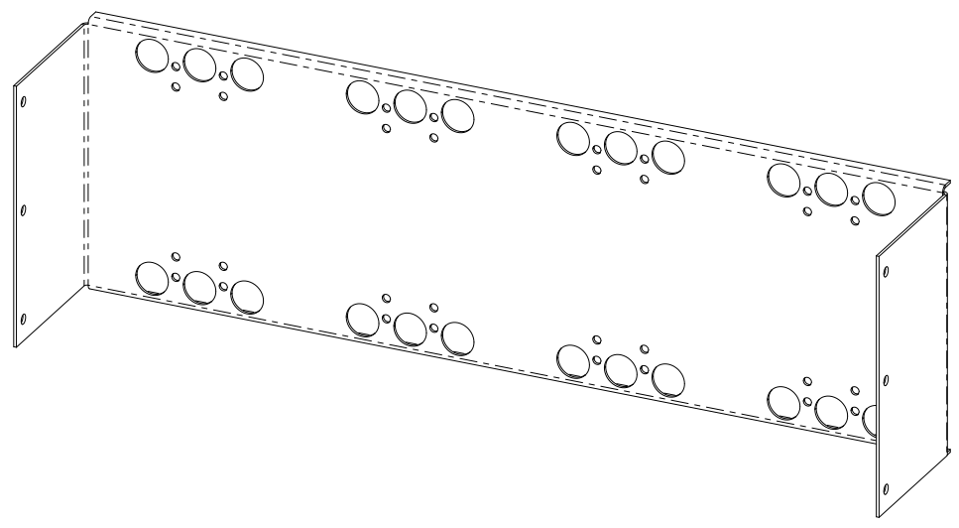
Кронштейн для автоматических выключателей Schneider
PCAM | Наименование | Ширина шкафа, мм | Глубина до двери, мм
PCAM_0745_000_01-15 | Панель | 400 | 90
PCAM_0745_000_01-14 | Панель | 400 | 155
PCAM_0745_000_01-09 | Панель | 400 | 233
PCAM_0745_000_01-12 | Панель | 500 | 84
PCAM_0745_000_01-02 | Панель | 500 | 155
PCAM_0745_000_01-04 | Панель | 500 | 233
PCAM_0745_000_01-03 | Панель | 550 | 155
PCAM_0745_000_01-05 | Панель | 600 | 155
PCAM_0745_000_01-07 | Панель | 600 | 233
PCAM_0745_000_01-11 | Панель | 700 | 155
PCAM_0745_000_01-10 | Панель | 700 | 233
PCAM_0745_000_01-13 | Панель | 800 | 155
PCAM_0745_000_01-06 | Панель | 800 | 233

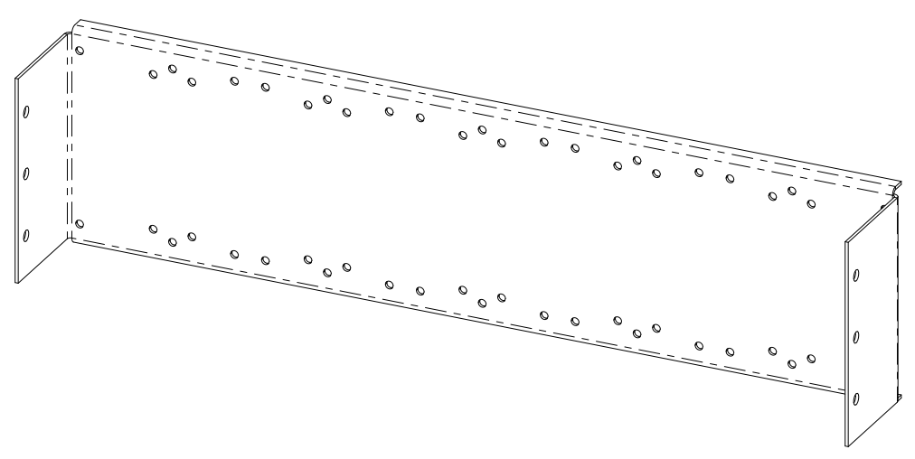
Кронштейн для автоматических выключателей OEZ BC. ТОЛЬКО BC(!)
PCAM | Наименование | Ширина шкафа, мм | Глубина до двери, мм
PCAM_0744_000_23-02 | Кронштейн | 400 | 181
PCAM_0744_000_23-05 | Кронштейн | 500 | 69
PCAM_0744_000_23 | Кронштейн | 600 | 116
PCAM_0744_000_23-03 | Кронштейн | 600 | 141
PCAM_0744_000_23-04 | Кронштейн | 600 | 196
PCAM_0744_000_23-06 | Кронштейн | 800 | 116
PCAM_0744_000_23-07 | Кронштейн | 800 | 176

Кронштейн для автоматических выключателей OEZ BD, BH. Один ряд автоматических выключателей крепится на два(!) ряда кронштейнов
PCAM | Наименование | Ширина шкафа, мм | Глубина до двери, мм
PCAM_0744_000_05-25 | Кронштейн | 400 | 135
PCAM_0744_000_05-17 | Кронштейн | 400 | 143
PCAM_0744_000_05-08 | Кронштейн | 400 | 240
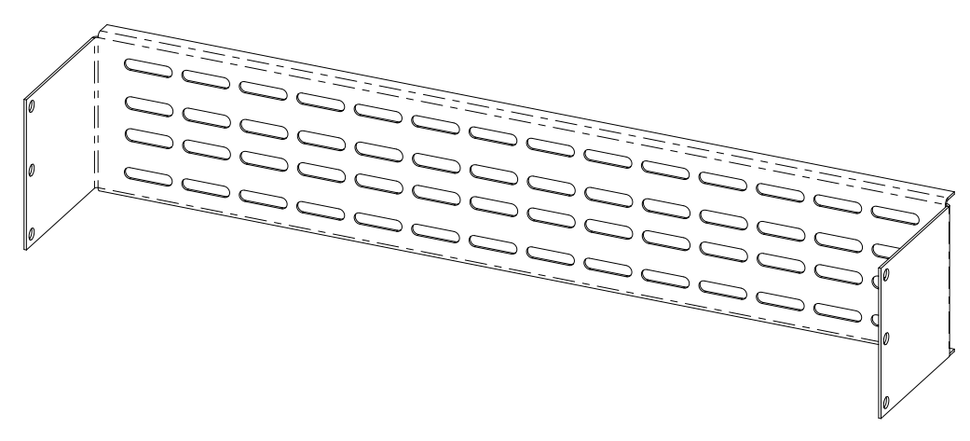
PCAM_0744_000_05-07 | Кронштейн | 400 | 274
PCAM_0744_000_05-10 | Кронштейн | 500 | 241
PCAM_0744_000_05-23 | Кронштейн | 550 | 67
PCAM_0744_000_05-03 | Кронштейн | 550 | 241
PCAM_0744_000_05-16 | Кронштейн | 600 | 110
PCAM_0744_000_05-19 | Кронштейн | 600 | 143
PCAM_0744_000_05-15 | Кронштейн | 600 | 150
PCAM_0744_000_05-09 | Кронштейн | 600 | 241
PCAM_0744_000_05-13 | Кронштейн | 600 | 274
PCAM_0744_000_05-18 | Кронштейн | 600 | 279
PCAM_0744_000_05-04 | Кронштейн | 700 | 241
PCAM_0744_000_05-20 | Кронштейн | 800 | 241

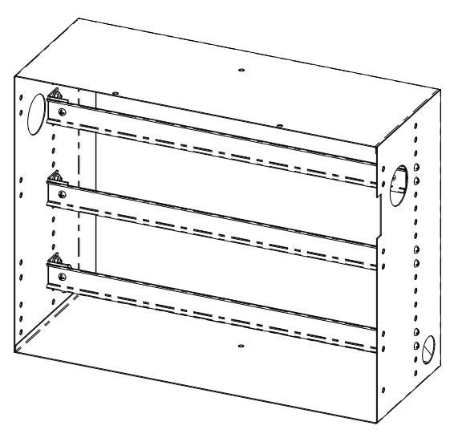
Ящики АВР/учета
PCAM | Наименование | Ширина шкафа, мм | Ширина ящика, мм | Высота ящика, мм | Глубина ящика, мм
PCAM_2121_501_00-04 | Ящик | 400 | 337 | 400 | 200
PCAM_2121_501_00-05 | Ящик | 400 | 337 | 600 | 200
PCAM_2121_501_00-13 | Ящик | 400 | 337 | 800 | 200
PCAM_2121_501_00-07 | Ящик | 500 | 435 | 517 | 200
PCAM_2121_501_00-09 | Ящик | 500 | 435 | 677 | 200
PCAM_2121_501_00-06 | Ящик | 550 | 486 | 400 | 250
PCAM_2121_501_00-12 | Ящик | 550 | 486 | 517 | 250
PCAM_2121_501_00 | Ящик | 600 | 528 | 400 | 200
PCAM_2121_501_00-11 | Ящик | 600 | 528 | 600 | 250
PCAM_2121_501_00-10 | Ящик | 600 | 528 | 997 | 200
PCAM_2121_501_00-08 | Ящик | 700 | 635 | 557 | 200
PCAM_2121_501_00-01 | Ящик | 800 | 736 | 400 | 250
PCAM_2121_501_00-03 | Ящик | 800 | 736 | 600 | 200
PCAM_2121_501_00-02 | Ящик | 800 | 736 | 600 | 250

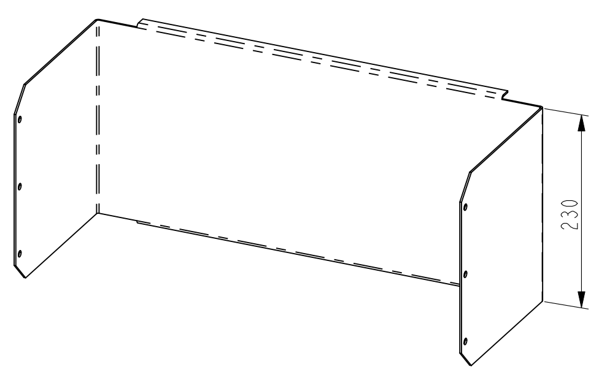

Монтажная панель. Устанавливается на переднюю раму шкафа
PCAM | Наименование | Ширина шкафа, мм | Глубина до двери, мм
PCAM_0143_000_20 | Кронштейн | 600 | 255
PCAM_0143_000_20-01 | Кронштейн | 800 | 255

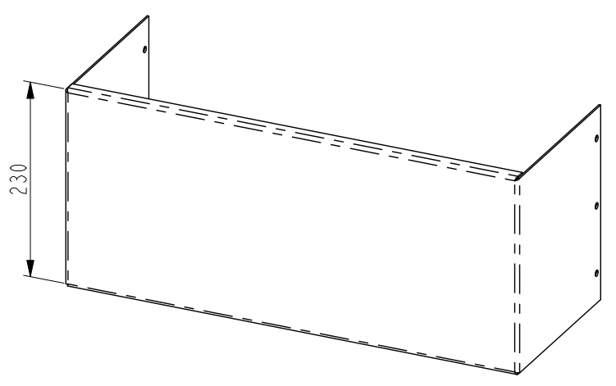
Монтажная панель. Устанавливается на заднюю раму шкафа
PCAM | Наименование | Ширина шкафа, мм | Глубина до двери, мм
PCAM_0143_000_21 | Кронштейн | 600 | H - 220
PCAM_0143_000_21-01 | Кронштейн | 600 | H - 150
PCAM_0143_000_21-02 | Кронштейн | 800 | H - 150

Шкафы NEMIGA
 |  |  |  |  |  | Кол-во, шт.
Ящики АВР/учета
PCAM | Наименование | Ширина шкафа, мм | Ширина ящика, мм | Высота ящика, мм | Глубина ящика, мм
PCAM_2121_501_00-14 | Ящик | 800 | 748 | 400 | 250
PCAM_2121_501_00-15 | Ящик | 800 | 748 | 600 | 250
PCAM_2121_501_00-16 | Ящик | 800 | 748 | 957 | 200
PCAM_2121_501_00-17 | Ящик | 400 | 348 | 600 | 200

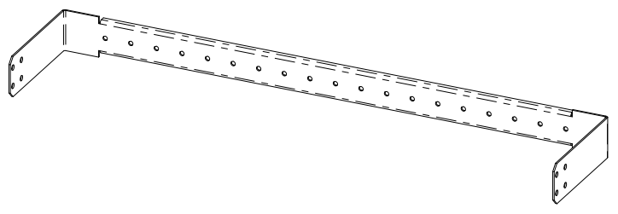
DIN-реечные кронштейны
PCAM | Наименование | Ширина шкафа, мм | Глубина до двери, мм
PCAM_0450_000_19-01 | Кронштейн | 400 | 170
PCAM_0450_000_19-02 | Кронштейн | 600 | 170
PCAM_0450_000_19 | Кронштейн | 800 | 170
PCAM_0450_000_19-03 | Кронштейн | 800 | 205

Прочее
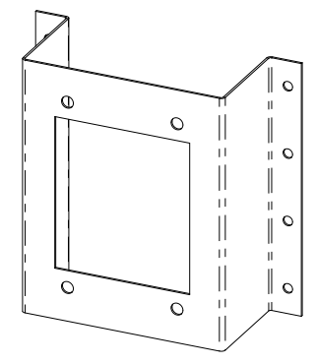
 |  |  | Кол-во, шт.
Кронштейн под разъемы
PCAM | Наименование | Назначение
PCAM_2321_000_48 | Кронштейн | HAN 12 HsB
PCAM_2321_000_48-02 | Кронштейн | HAN 25D
PCAM_2321_000_48-03 | Кронштейн | HAN 15D (без корпуса)
PCAM_2321_000_48-04 | Кронштейн | HAN 6 HsB
PCAM_2321_000_48-05 | Кронштейн | РП-10-22
PCAM_2321_000_48-06 | Кронштейн | HAN 64D
PCAM_2321_000_48-07 | Кронштейн | HAN 15D

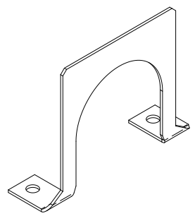
Заглушки на короба
PCAM | Наименование | Назначение
PCAM_5000_200_04-10060-50 | Заглушка | Короб 100х60 Гофра 50
PCAM_5000_200_04-6060-50 | Заглушка | Короб 60х60 Гофра 50
PCAM_5000_200_04-6040-32 | Заглушка | Короб 60х40 Гофра 32
PCAM_5000_200_04-4040-32 | Заглушка | Короб 40х40 Гофра 32
PCAM_5000_200_04-4025-20 | Заглушка | Короб 40х25 Гофра 20
PCAM_5000_200_04-2525-20 | Заглушка | Короб 25х25 Гофра 20

Ящики
PCAM | Наименование | Примечание
PCAM_2000_540_00V2 | Ящик СН | Маленький ЯСН 700х400х200
PCAM_2000_540_00V2-01 | Ящик СН | Маленький ЯСН 700х285х200
PCAM_0180_000_00-05V2 | Ящик СН | Большой ЯСН 850х450х200

PCAM_0180_110_04 | Стенка | Монтажная панель для большого ЯСН

